상품제안서
애니존 3웨이 100W 올인원CCC 패브릭케이블 2.0M | 상품코드: S45058

 |  |  |  |  |  |  | 02-713-8555 | www.synergygift.co.kr
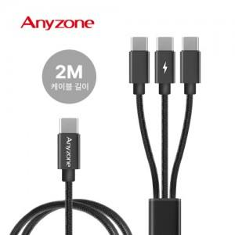

【상세/제작정보】

【인쇄/포장옵션】 | 실크, 레이저 / 포장지포장

【공급단가】 | 수량 | 50~ | 100~ | 300~ | 1,000~ | 5,000~
*VAT별도 | 단가 | 5,900원 | 5,590원 | 5,310원 | 5,180원 | 5,090원

【상품 URL】 | https://www.synergygift.co.kr:443/src/goods_detail.php?gdno=45058

